상품제안서
컬러점착메모지 95x75 | 상품코드: S26001

 |  |  |  |  |  |  | 02-713-8555 | www.synergygift.co.kr
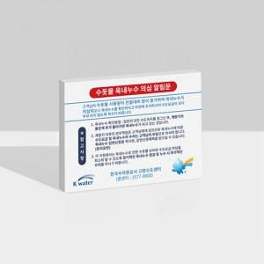

【상세/제작정보】 | <p><span style="font-size: 14pt;">택배비 별도 상품입니다.</span></p><p>&nbsp;</p><p><span style="font-size: 14pt;">20매 1천개입 / 30매 1천개입 /&nbsp;</span></p><p><span style="font-size: 14pt;">50매 600개입 / 100매 300개입</span></p><p><span style="font-size: 14pt;">박스당 5천원 (배송비, 부가세 별도)</span>​&nbsp;</p>

【인쇄/포장옵션】 | 풀칼라 / OPP(비닐)

【공급단가】 | 수량 | 1,000~ | 3,000~ | 5,000~ | 10,000~ | 30,000~
*VAT별도 | 20매 | 390원 | 310원 | 270원 | 220원 | 210원
 | 30매 | 490원 | 360원 | 310원 | 270원 | 260원
 | 50매 | 560원 | 460원 | 430원 | 400원 | 390원
 | 100매 | 860원 | 690원 | 660원 | 630원 | 610원

【상품 URL】 | https://www.synergygift.co.kr:443/src/goods_detail.php?gdno=26001

